상품제안서
3단무지실버우산 | 상품코드: F03962

 |  |  |  |  |  |  | 02-412-0044 | www.easy1.co.kr
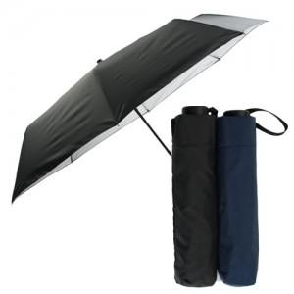

【상세/제작정보】 | 우산집 인쇄 가능합니다. 별도문의 인쇄색상 (금색,은색) 나머지 다른색상은 문의필수

【인쇄/포장옵션】 | 실크, 원단인쇄 / OPP(비닐)

【공급단가】 | 수량 | 100~ | 300~ | 500~ | 1,000~ | 3,000~
*VAT별도 | 단가 | 4,200원 | 4,050원 | 3,900원 | 3,750원 | 3,600원

【상품 URL】 | https://dev.easy1.co.kr:443/src/goods_detail.php?gdno=3962

